家谱
家谱

 |  |  |  | 父亲的姓名

三代以内的家谱 |  |  |  | 出生年份

 |  |  | 父亲的姓名

删除祖先
添加祖先
 |  |  | 出生年份

 |  |  |  | 母亲的姓名

 |  |  |  | 出生年份

 |  | 父亲的姓名

 |  | 出生年份

 |  |  |  | 父亲的姓名

 |  |  |  | 出生年份

 |  |  | 母亲的姓名

 |  |  | 出生年份

 |  |  |  | 母亲的姓名

 |  |  |  | 出生年份

 | 我的姓名

 | 出生年份

 |  |  |  | 父亲的姓名

 |  |  |  | 出生年份

 |  |  | 父亲的姓名

 |  |  | 出生年份

 |  |  |  | 母亲的姓名

 |  |  |  | 出生年份

 |  | 母亲的姓名

 |  | 出生年份

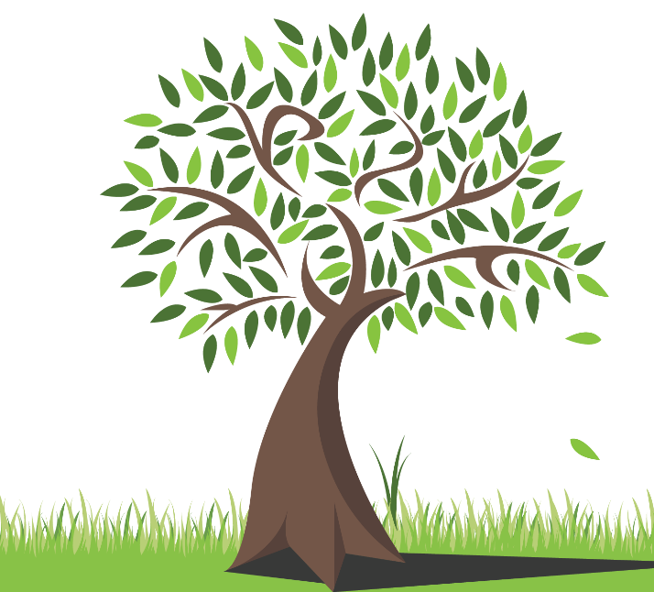
 |  |  |  | 父亲的姓名

 |  |  |  | 出生年份

 |  |  | 母亲的姓名

 |  |  | 出生年份

 |  |  |  | 母亲的姓名

 |  |  |  | 出生年份

